Chi tiết địa chất
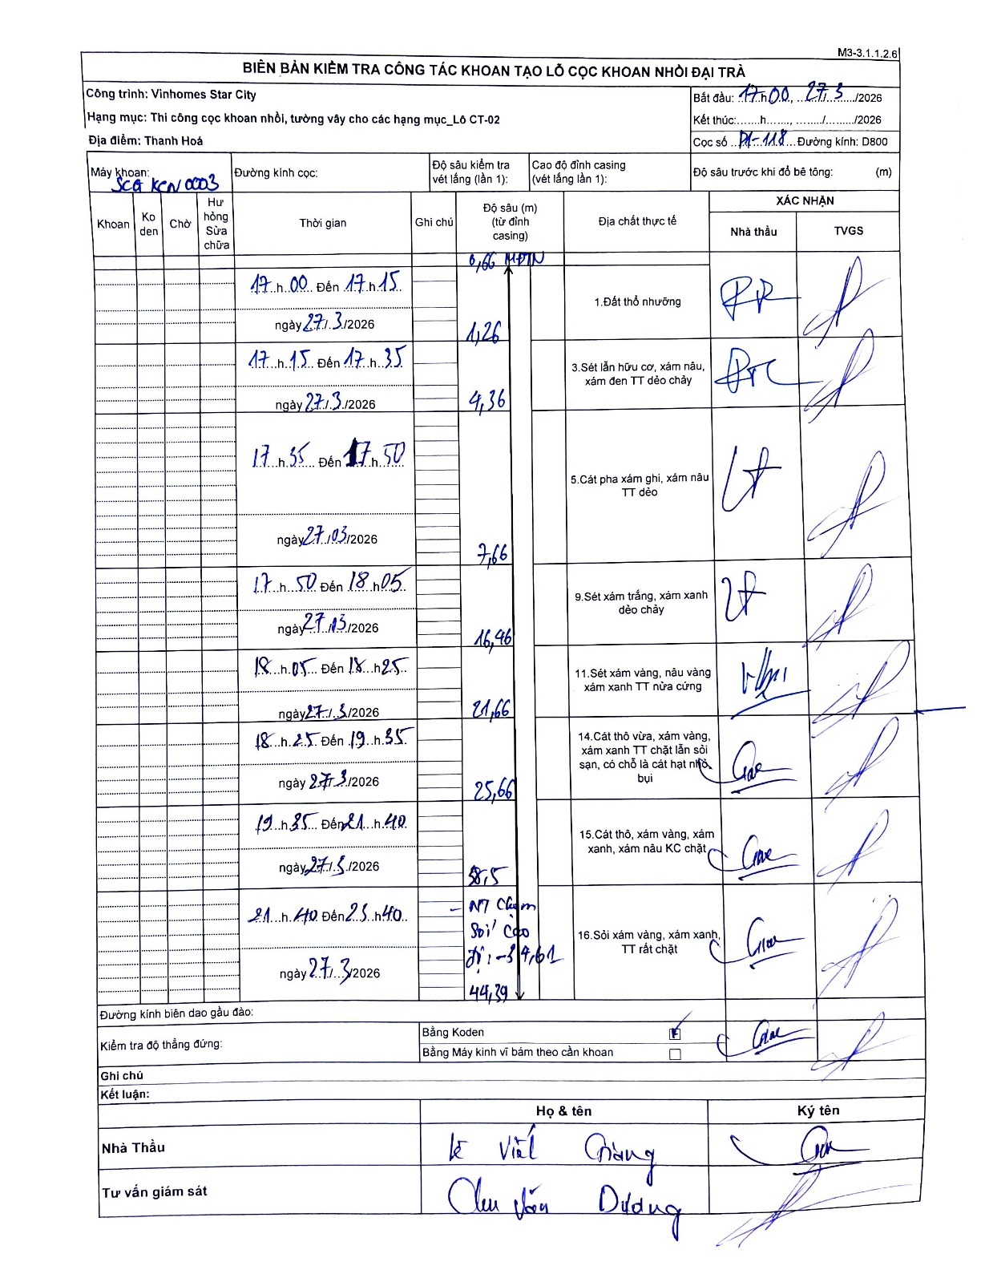
Dự án | Star City Thanh Hóa
Hạng mục | Thi công cọc khoan nhồi, tường vây cho các hạng mục_Lô CT-02
Tên bộ phận | Lô CT-02
Số hiệu cọc | P1-118
Tên Máy khoan | SGC-KCN0003
Đường kính | D800
Bắt đầu thi công | 17:00 27/03/2026
Kết thúc thi công | 23:40 27/03/2026

Địa chất TT | Đường kính | Mô tả lớp thiết kế | Từ (h) | Đến (h) | Cao độ từ | Cao độ đến | T.Gian (h) | Dài (m) | V (m/h) | Ghi chú
1. Đất thổ nhưỡng | D800 | Đất thổ nhưỡng | 17:00 27/03/2026 | 17:15 27/03/2026 | -0.66 | -1.26 | 0.25 | 0.6 | 2.4 | Độ sâu 0,66 ghi chú là MPDN (Mặt phẳng đất nền)
2 | D800 | Sét lẫn hữu cơ, xám nâu, xám đen TT dẻo chảy | 17:15 27/03/2026 | 17:35 27/03/2026 | -1.26 | -4.36 | 0.33 | 3.1 | 9.3
3 | D800 | Cát pha xám ghi, xám nâu TT dẻo | 17:35 27/03/2026 | 17:50 27/03/2026 | -4.36 | -7.66 | 0.25 | 3.3 | 13.2
4 | D800 | Sét xám trắng, xám xanh dẻo chảy | 17:50 27/03/2026 | 18:05 27/03/2026 | -7.66 | -16.46 | 0.25 | 8.8 | 35.2
5 | D800 | Sét xám vàng, nâu vàng xám xanh TT nửa cứng | 18:05 27/03/2026 | 18:25 27/03/2026 | -16.46 | -21.66 | 0.33 | 5.2 | 15.6
6 | D800 | Cát thô vừa, xám vàng, xám xanh TT chặt lẫn sỏi sạn, có chỗ là cát hạt nhỏ bụi | 18:25 27/03/2026 | 19:35 27/03/2026 | -21.66 | -25.66 | 1.17 | 4 | 3.43
7 | D800 | Cát thô, xám vàng, xám xanh, xám nâu KC chặt | 19:35 27/03/2026 | 21:40 27/03/2026 | -25.66 | -38.5 | 2.08 | 12.84 | 6.16
8 | D800 | Sỏi xám vàng, xám xanh, TT rất chặt | 21:40 27/03/2026 | 23:40 27/03/2026 | -38.5 | -44.39 | 2 | 5.89 | 2.95 | Ghi chú: NT Chạm Sỏi Cao độ -34.61

ẢNH BIÊN BẢN GỐC

